Sheet1
m호피 c274 ms C76 H35P1 D35 | Brown | -10 | 0 | 20 | 10 | 20 | 80
겐죠장미기모 C637 ms M28Q8P5 | Red | -20 | 0 | 20 | 0 | 20 | 50
나비장미기모 C843 ms M17 P4 | Pink | 60 | 0 | 10 | 70 | 10 | 0
나비장미기모 C843 ms M17 P4 | Green | 70 | 0 | 10 | 80 | 10 | 0
디디올기모C844ms M17 P1 | Black | -20 | 0 | 20 | 0 | 20 | 20
디디올기모C844ms M17 P1 | Pink | -20 | 0 | 20 | 0 | 20 | 10
별무늬기모 C848 ms M28 | Grey | 10 | 0 | 10 | 20 | 10 | 0
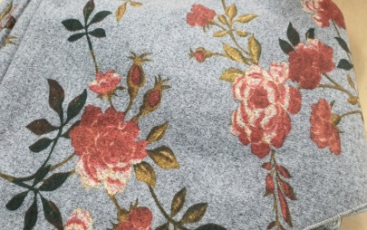
장미기모 C841 ms M27 Q4 | Grey | -10 | 0 | 10 | 0 | 10 | 40
장미기모 C841 ms M27 Q4 | Black | -10 | 0 | 10 | 0 | 10 | 70
크리스 기모 C828 ms M17P2 | 초록 | -10 | 0 | 10 | 0 | 10 | 0
크리스 기모 C828 ms M17P2 | Beige | -10 | 0 | 10 | 0 | 10 | 0 | 크리스 기모 C828 ms M17P2 | Beige | 0 | 0
크리스 기모 C828 ms M17P2 | Yellow | -10 | 0 | 10 | 0 | 10 | 0
크리스 기모 C828 ms M17P2 | Navy | -10 | 0 | 10 | 0 | 10 | 10
크리스 기모 C828 ms M17P2 | Red | -20 | 0 | 20 | 0 | 20 | 0

